通用符文
 | 样式描述： 矢量图标，样式简洁易懂。 1.通过底色背景颜色区分出品质 通用符文：SS红/S金/A紫 专用符文：SS红
符文名称 | 商品说明 | 美术需求描述 | 编写时间 | 优先级 | 状态 | 图例/参考 | T0 | 未完成
通用符文1 | 提高5%/10%/15%暴击概率和30%/60%/90%暴击伤害 | 暴击图标，可以加上武器打出暴击的样式，可以是刀剑也可以是箭矢 | 20240812 |  |  | 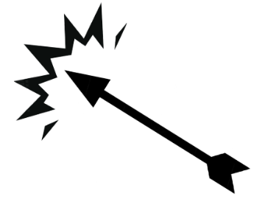  
通用符文2 | 每拥有一个未分配的技能点都会提供8%/10%/15%的伤害加成 | 技能书图标，将中间的星星换成锁 | 20240812 |  |  | 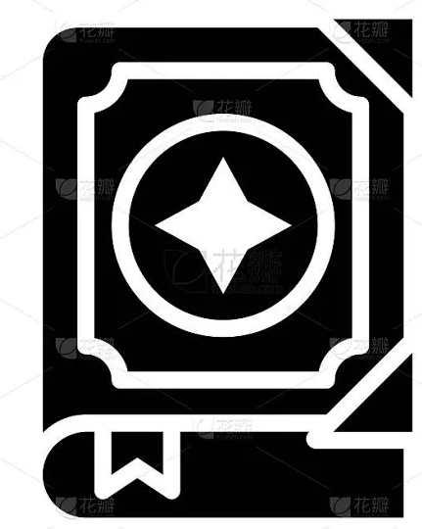 
通用符文3 | 基础技能造成的伤害提高75%/125%/200% | 打开的技能书 | 20240812
通用符文4 | 所有耗蓝型技能基于消耗的蓝量提升伤害，每消耗最大蓝量的1%，提高伤害2%/3%/5% | 法杖施法样式 | 20240812 |  |  | 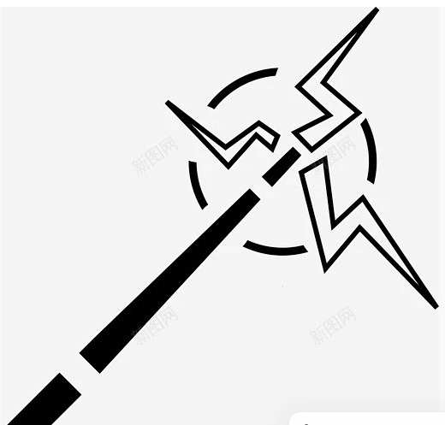
通用符文5 | 攻击速度提高30%/50%/100% | 武器挥动的样式 | 20240812 |  |  | 
通用符文6 | 获得10%/20%/30%伤害减免 | 盾牌样式 | 20240812 |  |  | 
通用符文7 | 每秒额外回复4/8/12点蓝量 | 水滴样式，右上角标识【+】 | 20240812 |  |  | 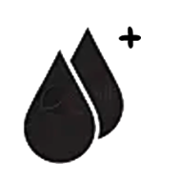
通用符文8 | 使用技能之后，护甲提高1%/2%/3%，持续5秒，可叠加10层 | 盾牌样式，中间是加号 | 20240812 |  |  | 
通用符文9 | 移速提高30%，受到伤害后失去该效果8秒 | 鞋子跑步样式 | 20240812 |  |  | 
通用符文10 | 每损失10%生命值，提高5%/7%/10%移动速度 | 人物跑动的样式 | 20240812 |  |  | 
通用符文11 | 击杀敌人时有15%概率获得5%/10%/15%伤害加成，持续5秒，最高5层 | 一把剑带有点气场效果的样式 | 20240813 |  |  | 
通用符文12 | 获得50%伤害加成， 作为代价，在生命值高于30%时，每秒扣除10%最大生命值 | 人物强壮的剪影再带点气场，然后下面的闪电换成心形，心形里面写【30%】 | 20240813 |  |  | 
通用符文13 | 获得40%技能冷却缩减，但是技能消耗蓝量翻倍 | 在循环箭头两侧标识：【CD-40%】【MP+100%！】 | 20240813 |  |  | 
通用符文14 | 来自于神圣装备的技能造成的伤害提高250% | 一个盔甲的样式 | 20240813
通用符文15 | 击败敌人时，有15%的概率回复10%/15%/20%已损失生命值 | 一把剑的造型加点血滴。就是那个饮血剑的感觉 | 20240813
通用符文16 | 每秒会降低5点蓝量，但是蓝量大于50%时，所有技能伤害提高100% | 魔法值水滴样式，中间含量显示一半，标识【50%】 | 20240813 |  |  | 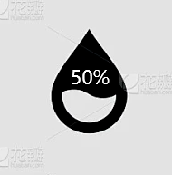
通用符文17 | 击杀敌人时，有22%概率回复11%最大生命值 | 跟【通用符文15】一个概念，换种样式区分开就好了 | 20240813
通用符文18 | 获得40%/60%/80%伤害加成，但受到的伤害也会提高50% | 手环绕着血气，表现出嗜血杀戮的感觉，照着这种感觉用矢量图标来表现。 | 20240813 |  |  | 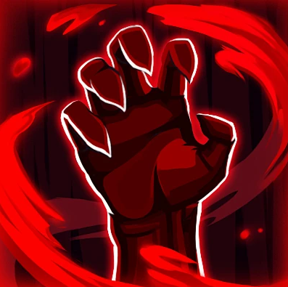
通用符文19 | 蓝量提高100/120/150 | 把右上角的加号换成【UP↑】 | 20240813
通用符文20 | 附近每存在一个敌军，提高自身5%/7%/10%攻击速度,最高提升200% boss单位视为15个敌军 | 武器挥动的样式，右上显示200%UP↑ | 20240813 |  |  | 
通用符文21 | 击杀敌人时，有8%概率获得随机一种圣塔效果，持续5秒 | 塔/祭坛/碑这类的图标样式 | 20240813 |  |  | 
通用符文22 | 最大蓝量值蓝量大于100时，每高1点着获得1%伤害减免，最高可获得60%伤害减免 | 盾牌里面添加魔法值水滴的样式，水滴里标识【100】。 | 20240813
通用符文23 | 每损失10%生命值，提高5%/7%/10%伤害加成 | 一把剑标识【ATK↑】 | 20240813 |  |  | 
通用符文24 | 近距离（自身直径300码以内）没有敌人时，暴击概率提高25%/30%/40% | 弓箭代表远距离，右上标识【UP↑】 | 20240813 |  |  | 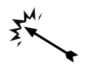
通用符文25 | 所有玩家经验值获取率提高25%/30%/40% | 就直接【EXP↑】来表达 | 20240813

